Sheet1
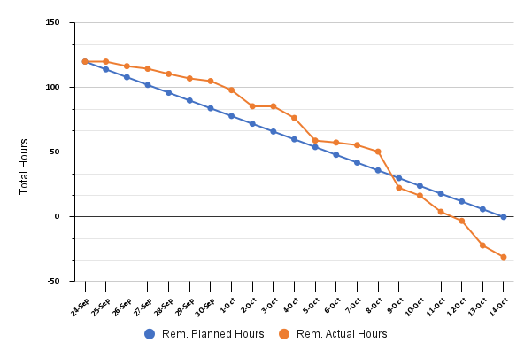
Date | Planned Hours | Actual Hours | Rem. Planned Hours | Rem. Actual Hours
2022-09-24 | 6 | 0 | 120 | 120
2022-09-25 | 6 | 0 | 114 | 120
2022-09-26 | 6 | 3.5 | 108 | 116.5
2022-09-27 | 6 | 2 | 102 | 114.5
2022-09-28 | 6 | 4 | 96 | 110.5
2022-09-29 | 6 | 3.5 | 90 | 107
2022-09-30 | 6 | 2 | 84 | 105
2022-10-01 | 6 | 7 | 78 | 98
2022-10-02 | 6 | 12.5 | 72 | 85.5
2022-10-03 | 6 | 0 | 66 | 85.5
2022-10-04 | 6 | 9 | 60 | 76.5
2022-10-05 | 6 | 17.5 | 54 | 59
2022-10-06 | 6 | 1.5 | 48 | 57.5
2022-10-07 | 6 | 2 | 42 | 55.5
2022-10-08 | 6 | 5 | 36 | 50.5
2022-10-09 | 6 | 28 | 30 | 22.5
2022-10-10 | 6 | 6 | 24 | 16.5
2022-10-11 | 6 | 12.5 | 18 | 4
2022-10-12 | 6 | 7 | 12 | -3
2022-10-13 | 6 | 19 | 6 | -22
2022-10-14 | 6 | 9 | 0 | -31

